AAO
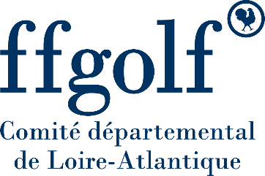

 |  | CDG44 - Interclubs Hiver Jeunes 2025-2026

 |  |  |  | Catégories : U8 à U18

 | Formule | Greensome en Double sur 9 trous |  |  |  | Match-play en Greensome sur 9 trous. Somme des index des 2 joueurs doit être supérieur à 36 - Trou gagné = 1 Point pour l’équipe gagnante - Trou partagé = 1 Point pour chaque équipe - Trou perdu = 0 Point pour l’équipe perdante - FORFAIT Joueurs : 0 Trous Gagnés pour match FORFAIT / 5 Trous Gagnés pour match OPPOSE |  |  |  |  |  |  |  | Match Gagné = 3 Points Match Partagé = 2 Points Match Perdu = 1 Point Forfait = 0 Point |  | Classement Général - Rencontre Gagnée = 3 Points - Rencontre Partagée = 2 Points - Rencontre Perdue = 1 Point Forfait = 0 Point
 | Tour | Tour Bleu
 | Date Rencontre | J1 | 15 Nov 2025
 | Lieu Rencontre | Carquefou

 | Equipe A |  |  |  |  |  |  |  |  |  |  |  | Equipe B
 | Carquefou 1 |  |  |  |  |  | NOM AS |  |  |  |  |  | Carquefou 1
 |  |  |  |  |  |  | Capitaine (Joueurs enfants)
 |  |  |  |  |  |  | Adulte Référent

 |  |  |  |  |  |  |  | Résultat des matchs
 | Licence | Nom | Prénom | Index | Sexe | Cat | Boules | Nb Trous Partagés Gagnés | Nombre de Pts | Nombre de Pts |  | Nb Trous Partagés Gagnés | Licence | Nom | Prénom | Index | Sexe | Cat | Boules
Double 1 |  |  |  |  |  |  |  |  | 0 | 0

Double 2 |  |  |  |  |  |  |  |  | 0 | 0

 |  |  |  |  |  |  |  | Résultat global

 |  | Signature Capitaine |  |  |  |  |  | Total | 0 | 0 |  |  |  | Signature Capitaine

 |  |  |  |  |  |  | Résultat | 0 |  | 0

 |  |  |  |  |  |  |  | 0 | Départage nb trous Gagnés total |  |  | 0

 |  |  |  |  |  |  | Nombre de points Classement Général |  | 0 | 0 | Nombre de points Classement Général

 |  | #VALUE!

